python3コンパイラ手順書
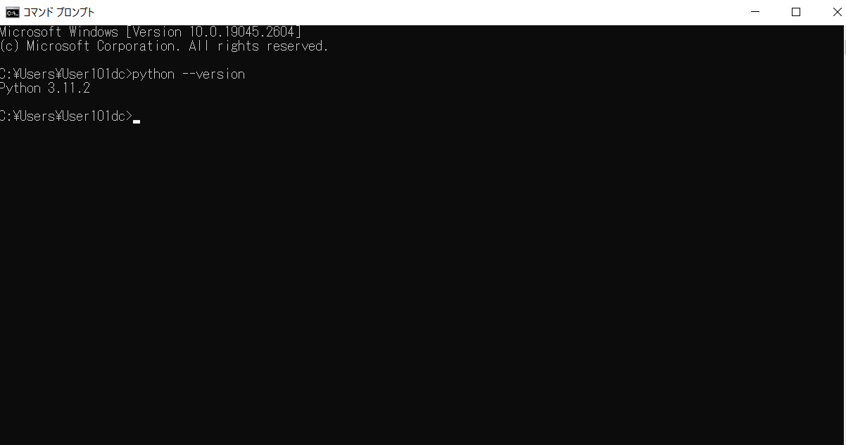
Python3のコンパイラのインストール、コンパイラ実行確認手順書

①Python3のコンパイラのインストール
(1)下記のURLからコンパイラをダウンロードする。
Download Python | Python.org

(2) ダウンロードしたexeファイルをダブルクリックする。

(3) 「Add python.exe to PATH」にチェックを入れ、「install Now」をクリックする。

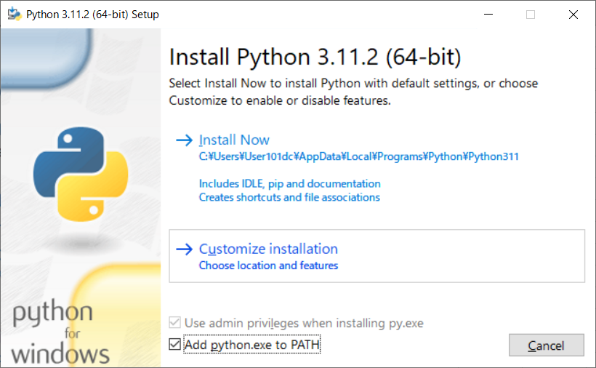

(4) 下記の画面が表示されたら「CLOSE」ボタンを押下する。

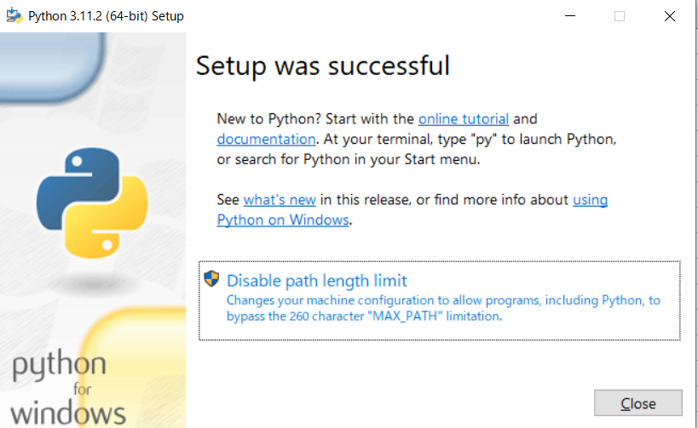

(5)コマンドプロンプトから「python --version」を実行して、Pythonのバージョンが表示されることを確認する。

VSC環境構築手順書
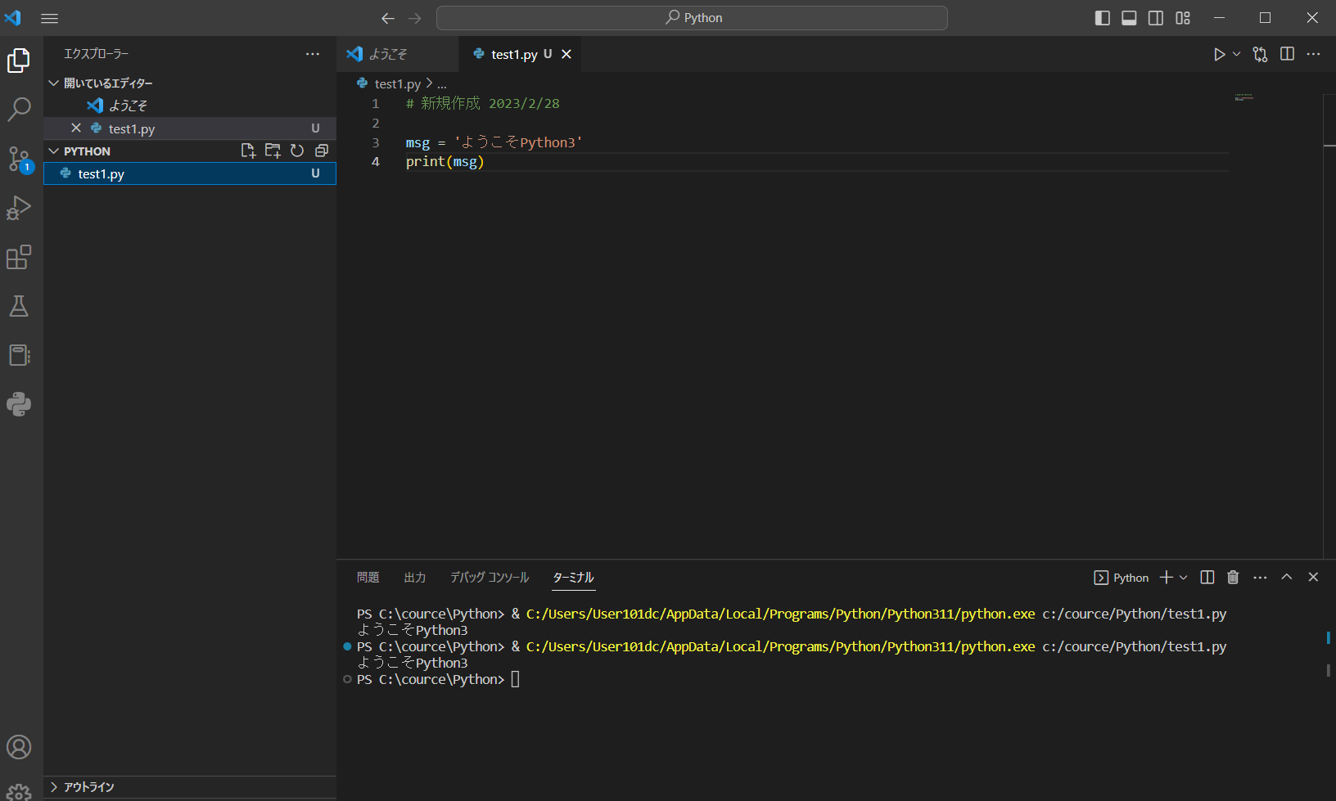
VSC環境構築手順書

1.VSCodeを起動する。

2,VSCodeを開いたら左側のメニューから「拡張機能」をクリックします。

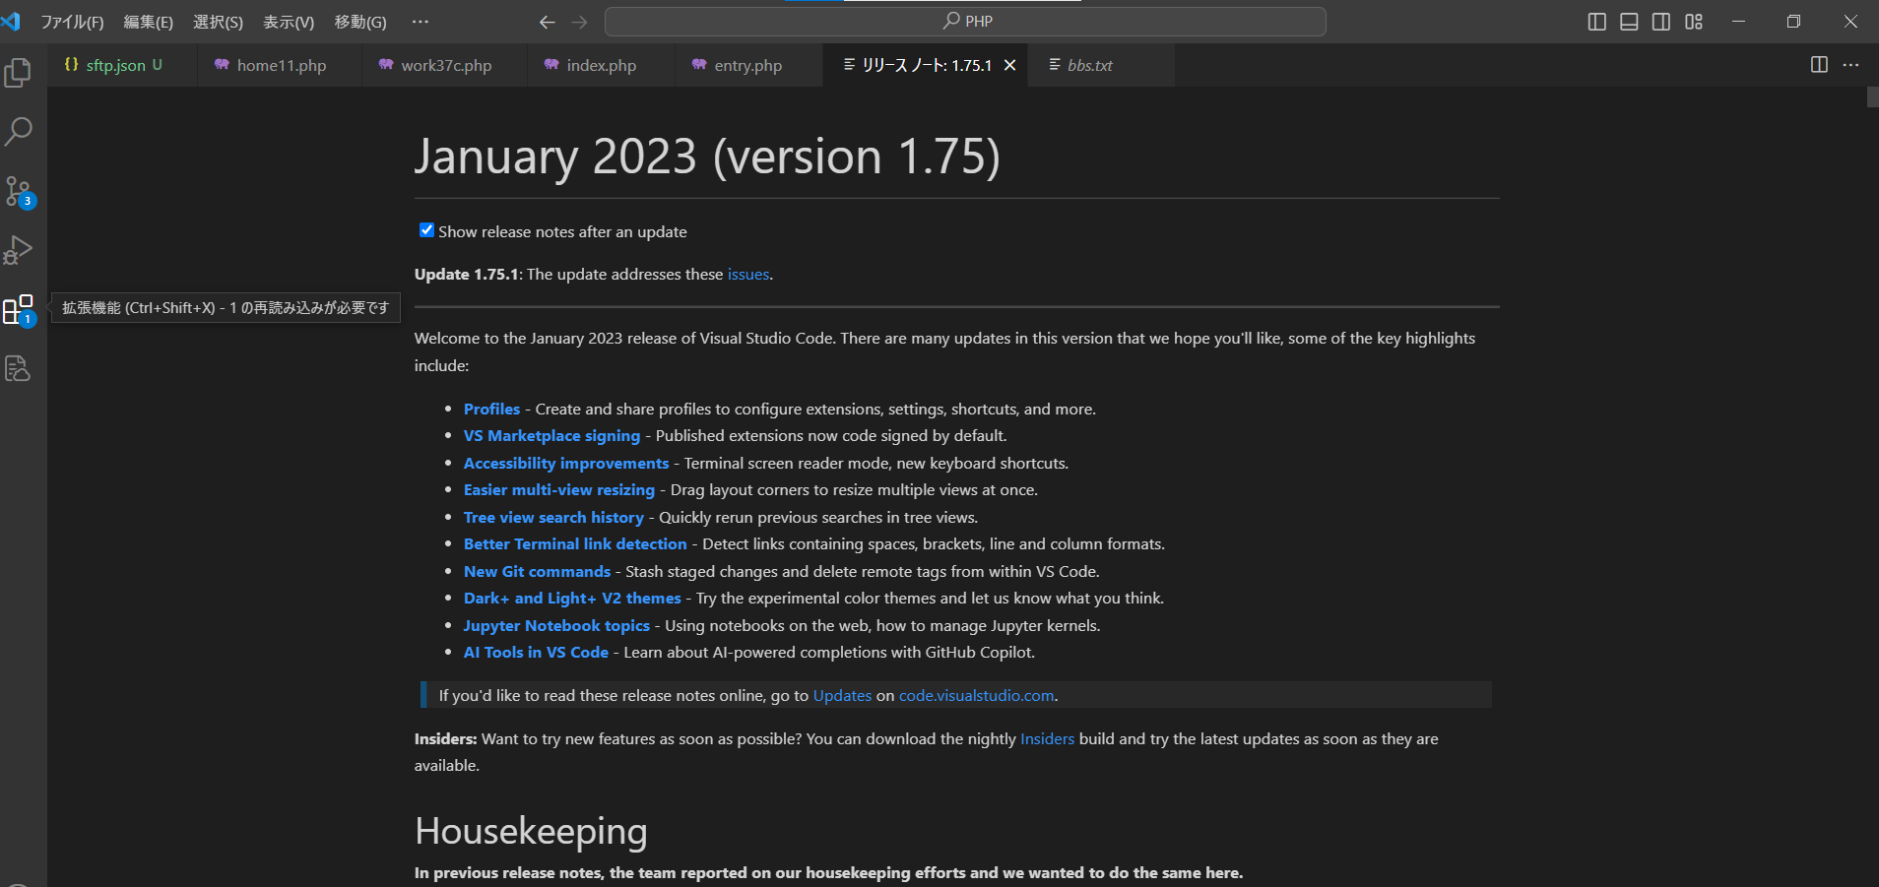

3.検索ボックスに「python extension」と入力してください。

4「Python Extension」(Microsoft)の「インストール」ボタンをクリックします。

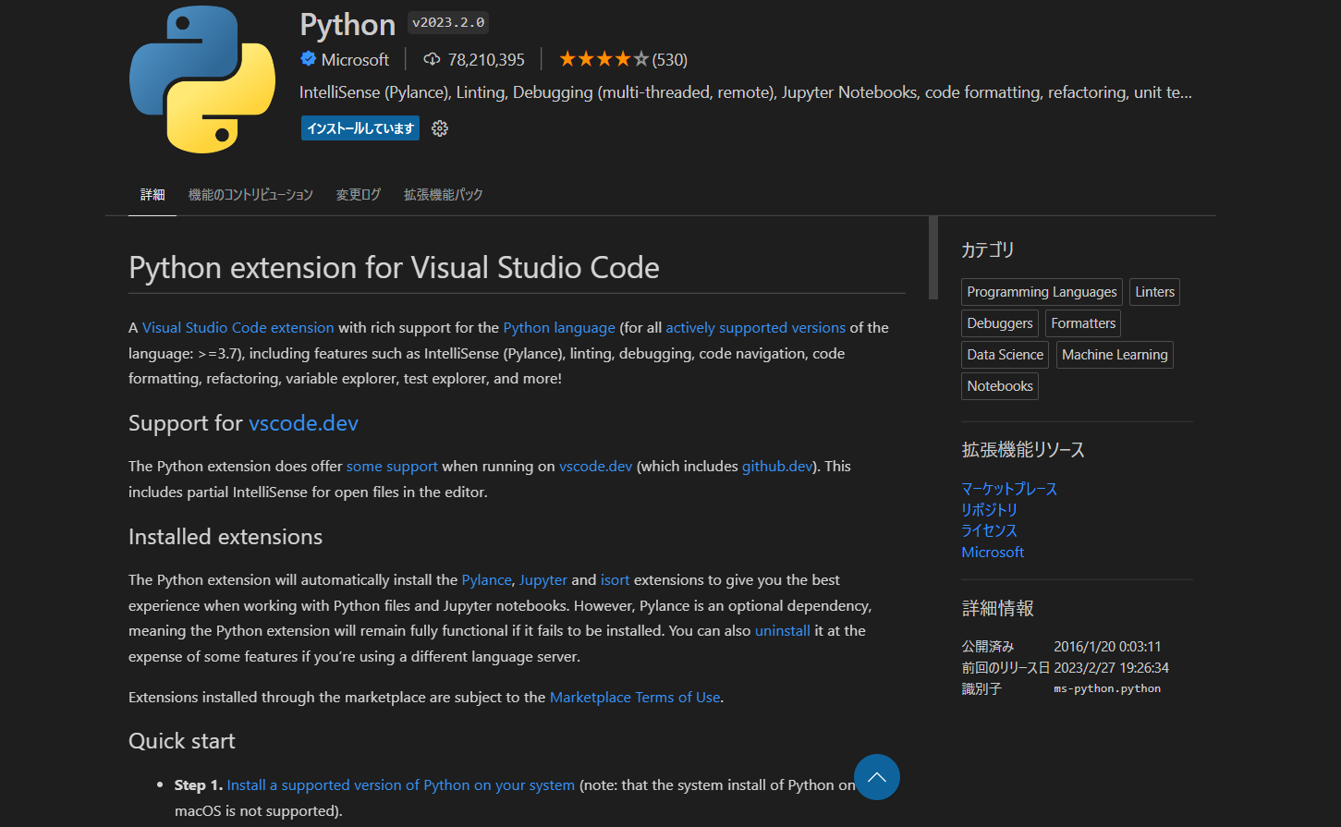

5.再読み込みするため、VSCodeを再起動します。

6.再読み込みしたら「Ctrl+shift+p」のキーを同時に押下します。

7.Python Select interpreter」を検索し、「Python Select interpreter」をクリックします。

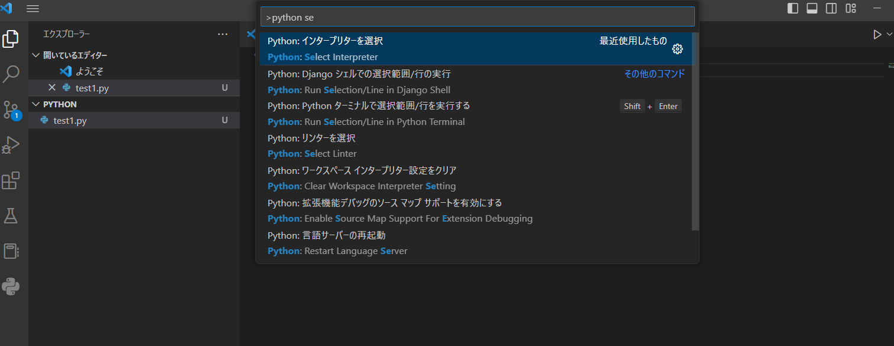

8.「Python 3.11.2 64-bit」をクリックします。

9.作ったPythonファイル（拡張子py）を右クリックします。

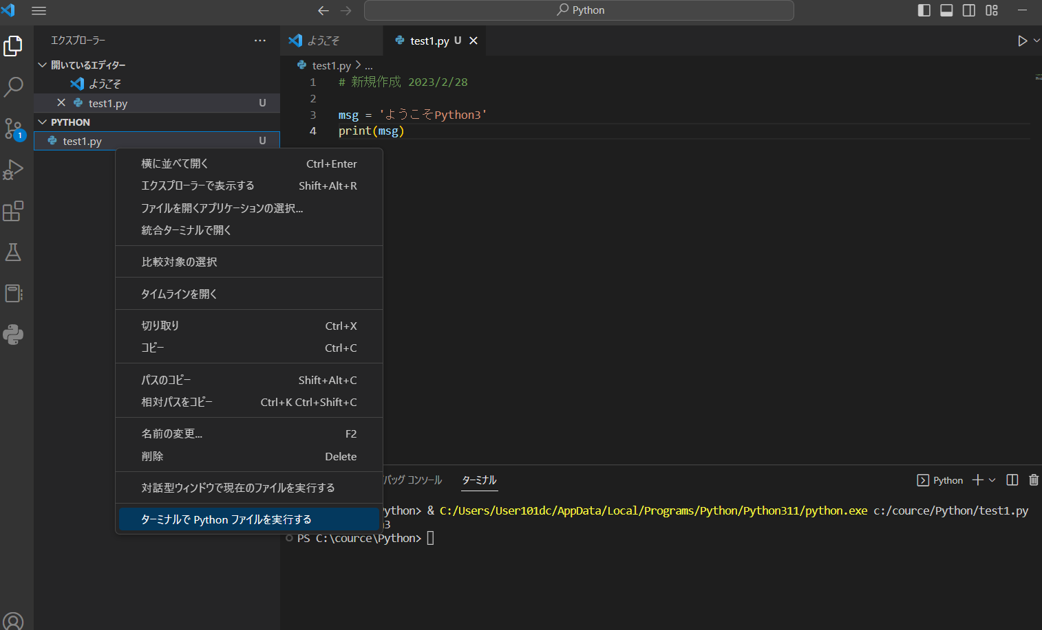

10.「ターミナルでPythonファイルを実行する」をクリックします。

